StageIndex
 | 스테이지 목록

[스테이지 1]

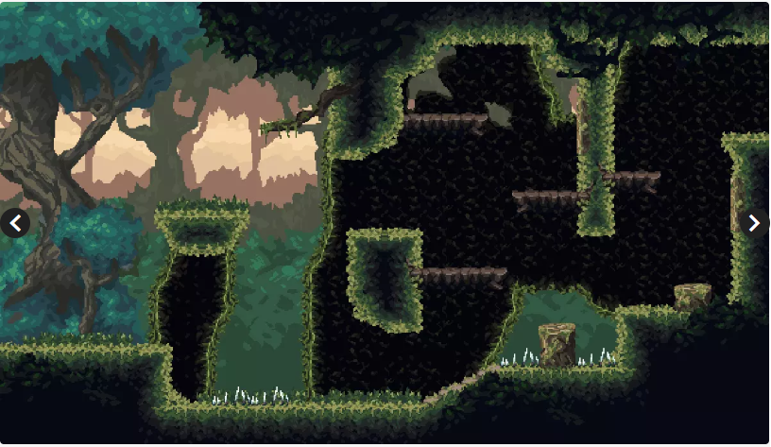

 |  | 스테이지 이름 : 조용한 숲
 |  | 사용 에셋 명 : Platformer Fantasy SET1
 |  | 에셋 컨셉 : 거대한 숲 초입
 |  | 플레이 컨셉 : 플레이어에게 기본적인 조작을 학습하며 게임에 대한 이해도를 넓히는 공간으로 기획

[스테이지 2]

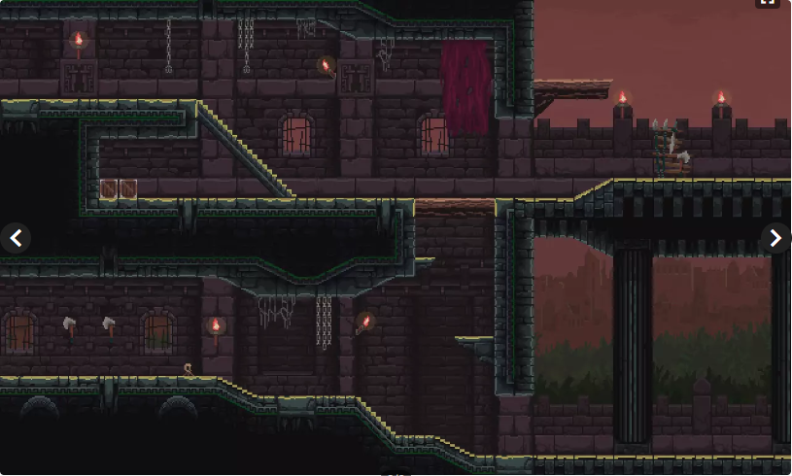

 |  | 스테이지 이름 : 하데스의 신전
 |  | 사용 에셋 명 : Platformer Set
 |  | 에셋 컨셉 : 하데스의 위치를 따라가는 컨셉
 |  | 플레이 컨셉 : 새로운 가시함정을 통해 플레어에게 조작관련 재미를 추가한다

[1안 / 무료]

[스테이지 3 / 5]

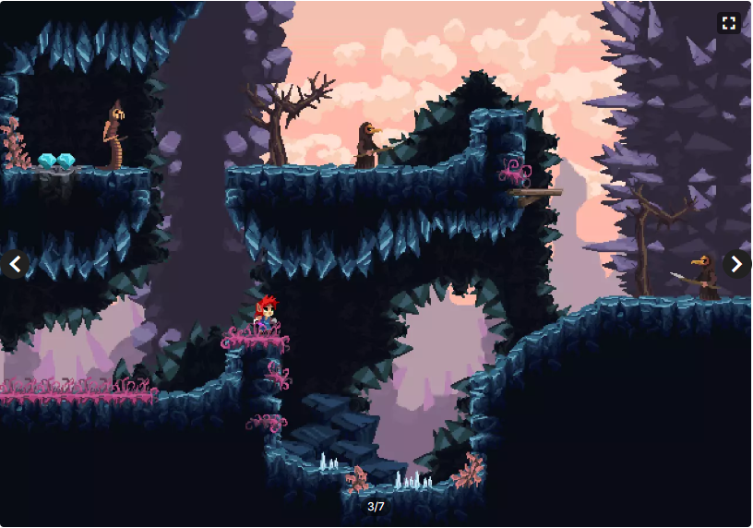
 |  | 스테이지 이름 : 지옥으로 향하는 길
 |  | 사용 에셋 명 : Crystal World Platformer
 |  | 에셋 컨셉 : 동굴 깊숙히 점점 들어가는 컨셉
 |  | 플레이 컨셉 : 가시 함정, 동굴 특유의 어두운 환경, 베베 꼬인 길 등의 특징이 존재한다

[스테이지 4]

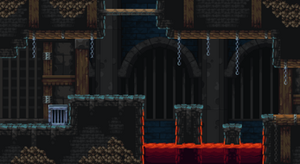
 |  | 스테이지 이름 : 하데스의 궁전
 |  | 사용 에셋 명 : Platformer Set
 |  | 에셋 컨셉 : 하데스가 존재하는 궁전
 |  | 플레이 컨셉 : 하데스가 평소 즐기는 3가지 지옥 코스를 클리어하는 컨셉으로 지금까지 플레이어가 배워왔던 게임 플레이를 총 학습하는 단계

